メイン画面
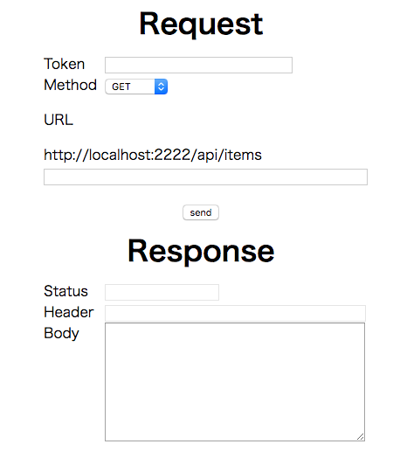
入力フォーム

①
① 認証用トークン
リクエストのヘッダーにセットする
②
② HTTPメソッド
リクエストのメソッドをセレクトボックスで選択
選択肢は GET, POST, PUT, DELETE

③
③ URL
共通のURLの後に続けてパラメータなどを入力する場合は、この欄に入力

④
④ 送信ボタン
ボタンが押されるとリクエストを送信し、出力フォームにレスポンスを表示する

⑤
④ 出力フォーム
レスポンスのステータス、ヘッダー、ボディをそれぞれの欄に出力
入力は不可

リクエストボディ入力フォーム
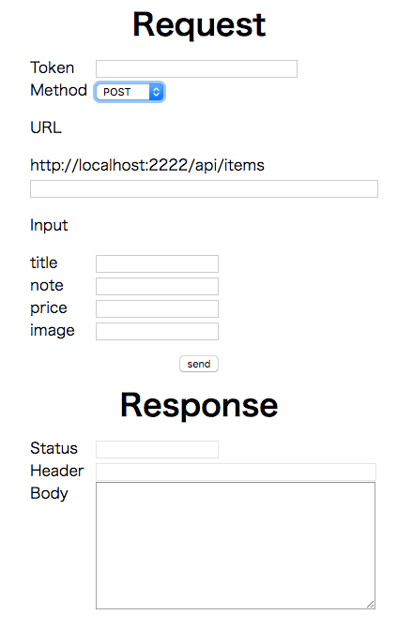

選択されているHTTPメソッドがPOSTかPUTのとき、リクエストボディの入力フォームを表示

